Část 1a
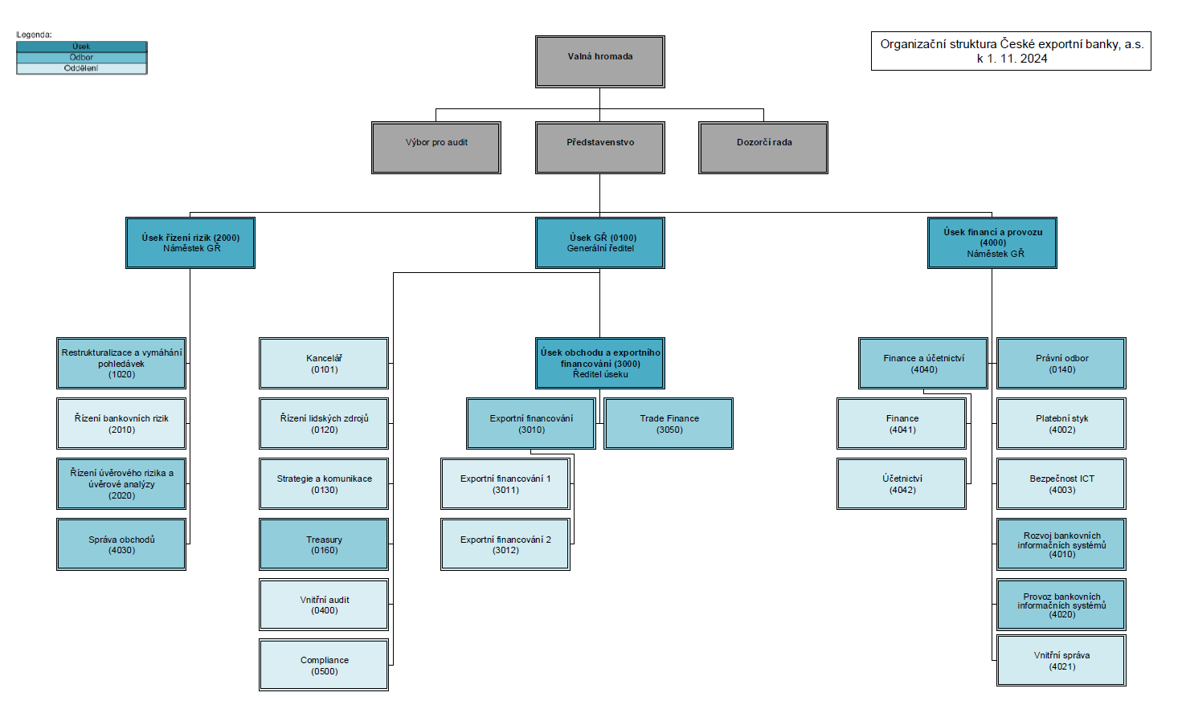
Část 1a
Údaje o povinné osobě - Organizační struktura povinné osoby

Údaje o povinné osobě - Organizační struktura povinné osoby |  | Vyhláška č. 163/2014 Sb. Příloha č. 10

Informace platné k datu: | (31.3.2025)
Počet obchodních míst | 1 | Bod 1 písm. h)
Počet pracovníků (přepočtený stav) | 111
Organizační struktura povinné osoby (znázorní se níže)

hk_derivaty
rok | obdobi | TypProduktu | Klic | NewTyp | NewKlic | synt | Anal | Okruh | mena | Rezidentura | PocatecniMa | PocatecniDa | PocatecniMaKc | PocatecniDaKc | ZaObdobiMa | ZaObdobiDa | ZaObdobiMaKc | ZaObdobiDaKc | ZaRokMa | ZaRokDa | ZaRokMaKc | ZaRokDaKc | KonecnyMa | KonecnyDa | KonecnyMaKc_Prepocet | KonecnyDaKc_Prepocet | CisloSubjektu | SubjektNazev | ICO | SWIFTBIC | CCCNB | TypKlienta | DruhKlienta | Sektor | Odvetvi | Stat | Klasifikace | PocetZamestnancu | Obrat | VlastniKapital | SamostatnySubjekt | SazbaStandard | SazbaPlatiOd | TypUveru | UcelUveru | DatumPoslednihoCerpani | CisloSmlouvy | DatumPodpisu | DatumUcinnostiOd | DatumPlatnostiDo | PuvSplatnostVeDnech | PocetDnuPoSplatnostiJistiny | PocetDnuPoSplatnostiUroku | Pojistitel | SpoluucastOpravnena | PojistnaSmlouvaPodepsana | PojistnaSmlouvaPlatiDo | PojisteniMena | PojisteniZpusob | PojisteniKurzovehoRizika | PojistnaSmlouvaKurz | PojisteniJistiny | PojisteniUroku | PojisteniPoplatku | PojisteniCelkem | DruhZaruky | CharakterZaruky | PodrozvahaZavedeni | PodrozvahaVyvedeni | VystavenaZarucniListina | UcinnostOd | TypVkladu | DelkaVkladu | Revolving | Reference | puvSplatnost | DruhDerivatu | Portfolio | NakupProdej | UcelSjednani | DatumUzavreni | DatumVyporadani | DatumSplatnosti | Ceb17_Kod | Ceb17_Kod3 | CisloZajistenehoUctu | ZajistenySubjekt | ZajistenaSmlouva | Typ | StatniZaurukaDatum | StatniZarukaVyse | ISIN | Trh | Nominal | CODE | NazevEmise | DatumEmise | DatumSplatnostiCP | PlatnostOd | PlatnostDo | DatumSplatnostiUroku | CebLhuty_Kod | CebLhuty_KP_DerivatZS | ID_HKObdobiRozsirene | CebLhuty_ZbytkovaSplatnost | PojistnaSmlouvaOdchylkaKurzu | DatumPosledniSplatky | datumPrvnihoCerpani | CebProdukt_Kod | Ceb24_CrU_Kod | syuProduktu | AnalProduktu | OkruhProduktu | MenaProduktu | RezidentProduktu | Mena2 | DIC | MozneCerpani | CP_Kusu | CP_Objem | CP_Cena | SubjektRating | UverLimit | AdresaSidloUlice | AdresaSidloMesto | AdresaSidloPSC | Banka | Status | IdentifikaceCennehoPapiru | UrokovaSazba | PocetUrokuDoRoka | DatumPristiSplatkyUroku | RatingOP | PojistnaSmlouvaTyp | SpravceFront | SpravceBack | Produkt_TypProduktu | UverRamec | SazbaTyp | HK_KodProduktu | HK_IdPoleObchodu | CebProdukt_KodNEW | Ess_Kod | Ess_NazevSkupiny | ZustatekHIS | CEBDruhCP_Kod | ObchodovatelnyCP | RestrukturalizovanoDne | KontrolingPortfolio | DatumSplatnostOD | DatumSplatnostDo | PodTypProduktu | Balicek | CilovaZemeVyvozu | TypPoplatku | MarzeBB | PocetDnuPoSplatnostiZP | transe | StandardniUrokPeriodicita | StandardniUrokJednotka | DatumPrvniSplatkyPoplatku | DatumSplatnostiZP | LEI | StatMain | ESSClenTyp | SegmentTrhu | RatingStatu | RW | EmitentCisloSubjektu | SmlouvaKD | ObchodovatelnyCEB | SkupinaCP | Urok | CEB10_Kod | KlientDeal | SubjektVlastnik | VlastnikStat | UrokStdSpread | UrokStdSpread2 | ProjektFinanc | CnbP0021_UcelUveru | CnbP0024_TypVkladu | CnbP0088_DruhCP | CnbP0631_UrovenOcenovani | CEBSyndikatVerze | SazbaPlatiDo | ZajistujiciNastroj | DluznikPuvodni | DatumRegrese | SpoluDluznik | SpoluDluznikTyp | ProcKraceniEgap | SubjektKategorieRizikovost | Aml | DelkaVMes | FirstStage | RIAD | PocetDnuPoSplatnosti_Sys_Jistiny | PocetDnuPoSplatnosti_Sys_Uroku | PocetDnuPoSplatnosti_Sys_ZP | RestrukturalizovanoDuvod | EUM | 0 | 0 | 0

 |  |  |  |  |  |  |  |  |  |  |  |  |  |  |  |  |  |  |  |  |  |  |  |  | 0.00 | 0.00

Z hlavní knihy syna 95 všechny anal.

 | pozor při kopírování z HK 2023_MM_HK_Rozšířená.xlsx - úplně nesouhlasí sloupce 1:1

